ENFERMERAS
FORMULARIO DE ESPECIFICACIONES TECNICAS
ROPA DE TRABAJO ENFERMERIA

I. | DETALLE DEL(LOS) BIEN(ES)
N° | CANTIDAD | UNIDAD | PRODUCTO | TIEMPO DE ENTREGA
1.1. | 7 | CONJUNTO | CHAQUETA Y PANTALON PARA AUXILIARES DE ENFERMERIA | 45 días calendario
 | ESPECIFICACIONES TECNICAS: |  |  | OFERTA (Manifestar expresamente las condiciones de su oferta con referencia a cada requerimiento) |  | PARA SER LLENADO POR LA C.S.B.P.
 | CARACTERISTICAS SOLICITADAS |  |  |  |  | CUMPLE | NO CUMPLE
 | Material: LINO O SIMILARES
 | Color: Chaqueta Blanco con detalles verdes y Pantalón Verde
 | Tallas a definir: De acuerdo a medicion de la empresa proveedora
 | Bordado: Logo institucional en el bolsillo superior de cada chaqueta, nombre y apellido de cada auxiliar de enfermería y cargo.
 | 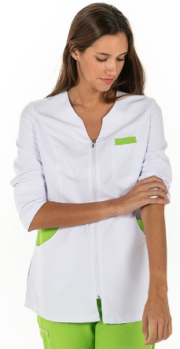 Modelo 1:
N° | CANTIDAD | UNIDAD | PRODUCTO | TIEMPO DE ENTREGA
1.2. | 7 | CONJUNTO | CHAQUETA Y PANTALON PARA AUXILIARES DE ENFERMERIA | 45 días calendario
 | ESPECIFICACIONES TECNICAS: |  |  | OFERTA (Manifestar expresamente las condiciones de su oferta con referencia a cada requerimiento) |  | PARA SER LLENADO POR LA C.S.B.P.
 | CARACTERISTICAS SOLICITADAS |  |  |  |  | CUMPLE | NO CUMPLE
 | Material: LINO O SIMILARES
 | Color: Chaqueta Blanco con detalles lilas y Pantalón lila
 | Tallas a definir: De acuerdo a medicion de la empresa proveedora
 | Bordado: Logo institucional en el bolsillo superior de cada chaqueta, nombre y apellido de cada auxiliar de enfermería y cargo.
 | 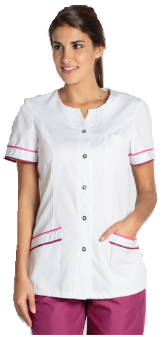 Modelo 2:
N° | CANTIDAD | UNIDAD | PRODUCTO | TIEMPO DE ENTREGA
1.3. | 2 | CONJUNTO | CHAQUETA Y PANTALON PARA LICENCIADA DE ENFERMERIA | 45 días calendario
 | ESPECIFICACIONES TECNICAS: |  |  | OFERTA (Manifestar expresamente las condiciones de su oferta con referencia a cada requerimiento) |  | PARA SER LLENADO POR LA C.S.B.P.
 | CARACTERISTICAS SOLICITADAS |  |  |  |  | CUMPLE | NO CUMPLE
 | Material: LINO O SIMILARES
 | Color: Chaqueta Blanco con detalles azules y Pantalón azul
 | Tallas a definir: De acuerdo a medicion de la empresa proveedora
 | Bordado: Logo institucional en el bolsillo superior de cada chaqueta, nombre y apellido de cada auxiliar de enfermería y cargo.
 | 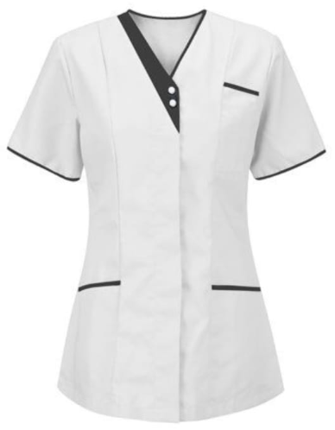 Modelo:
N° | CANTIDAD | UNIDAD | PRODUCTO | TIEMPO DE ENTREGA
1.4. | 7 | PIEZA | CHOMPA PARA AUXILIARES DE ENFERMERIA | 45 días calendario
 | ESPECIFICACIONES TECNICAS: |  |  | OFERTA (Manifestar expresamente las condiciones de su oferta con referencia a cada requerimiento) |  | PARA SER LLENADO POR LA C.S.B.P.
 | CARACTERISTICAS SOLICITADAS |  |  |  |  | CUMPLE | NO CUMPLE
 | Material: Micropolar o similar
 | Tallas: Dentro el parametro de M, L, XL
 | Color: Blanco
 | Bordado: Logo institucional en el lado superior izquierdo de cada chompa, nombre y apellido de cada auxiliar de enfermería y cargo.
N° | CANTIDAD | UNIDAD | PRODUCTO | TIEMPO DE ENTREGA
1.5. | 1 | PIEZA | CHOMPA PARA LICENCIA DE ENFERMERIA | 45 días calendario
 | ESPECIFICACIONES TECNICAS: |  |  | OFERTA (Manifestar expresamente las condiciones de su oferta con referencia a cada requerimiento) |  | PARA SER LLENADO POR LA C.S.B.P.
 | CARACTERISTICAS SOLICITADAS |  |  |  |  | CUMPLE | NO CUMPLE
 | Material: Micropolar o similar
 | Tallas: M
 | Color: Azul (marino oscuro)
 | Bordado: Logo institucional en el lado superior izquierdo de cada chompa, nombre y apellido de cada auxiliar de enfermería y cargo.
N° | CANTIDAD | UNIDAD | PRODUCTO | TIEMPO DE ENTREGA
1.6. | 14 | PARES | ZAPATOS PARA AUXILIARES DE ENFERMERIA | 45 días calendario
 | ESPECIFICACIONES TECNICAS: |  |  | OFERTA (Manifestar expresamente las condiciones de su oferta con referencia a cada requerimiento) |  | PARA SER LLENADO POR LA C.S.B.P.
 | CARACTERISTICAS SOLICITADAS |  |  |  |  | CUMPLE | NO CUMPLE
 | Color: Blanco
 | Material: Cuero
 | Modelo: Femenino
 | País de Origen: De preferencia Brasil
 | Tallas: En el parametro del 33 al 40
N° | CANTIDAD | UNIDAD | PRODUCTO | TIEMPO DE ENTREGA
1.7. | 2 | PARES | ZAPATOS PARA LICENCIADA DE ENFERMERIA | 45 días calendario
 | ESPECIFICACIONES TECNICAS: |  |  | OFERTA (Manifestar expresamente las condiciones de su oferta con referencia a cada requerimiento) |  | PARA SER LLENADO POR LA C.S.B.P.
 | CARACTERISTICAS SOLICITADAS |  |  |  |  | CUMPLE | NO CUMPLE
 | Color: Azul (marino oscuro)
 | Material: Cuero
 | Modelo: Femenino
 | País de Origen: De preferencia Brasil
 | Tallas: En el parametro del 34 al 37
II. | RECEPCION |  |  | OFERTA (Manifestar expresamente las condiciones de su oferta con referencia a cada requerimiento) |  | PARA SER LLENADO POR LA C.S.B.P.
 |  |  |  |  |  | CUMPLE | NO CUMPLE
2.1 | Los materiales deberan ser entregados en Almacenes de la C.S.B.P. Agencia Regional Oruro, ubicado en calle Adolfo Mier #1027 esquina Camacho.
III. | PLAZO DE ENTREGA |  |  | OFERTA (Manifestar expresamente las condiciones de su oferta con referencia a cada requerimiento) |  | PARA SER LLENADO POR LA C.S.B.P.
 |  |  |  |  |  | CUMPLE | NO CUMPLE
3.1 | El tiempo de entrega no podra superar los 45 días calendario a partir de la adjudicacion formal.

 |  | SELLO DE LA EMPRESA OFERTANTE |  |  | NOMBRE Y FIRMA DE LA PERSONA ENCARGADA
 |  |  |  |  | DE LA ELABORACIÓN DE LA PROPUESTA

DAMAS
FORMULARIO DE ESPECIFICACIONES TECNICAS
ROPA DE TRABAJO PERSONAL MEDICO FEMENINO

I. | DETALLE DEL(LOS) BIEN(ES)
N° | CANTIDAD | UNIDAD | PRODUCTO | TIEMPO DE ENTREGA
1.1. | 4 | CONJUNTO | UNIFORME MÉDICO FEMENINO | 45 días calendario
 | ESPECIFICACIONES TECNICAS: |  |  | OFERTA (Manifestar expresamente las condiciones de su oferta con referencia a cada requerimiento) |  | PARA SER LLENADO POR LA C.S.B.P.
 | CARACTERISTICAS SOLICITADAS |  |  |  |  | CUMPLE | NO CUMPLE
 | Material: Según disponibilidad del proveedor
 | Tallas a definir: Chaqueta corta XS, S, M, L y XL Buso tallas: S, M, L y XL
 | Bordado: Logo institucional en el bolsillo superior de cada chaqueta, nombre y apellido de cada persona según listado que la C.S.B.P. propoprcionará y cargo. Puede ofertar en sublimado.
 | 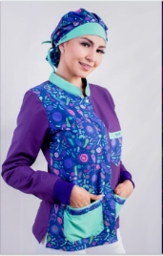 Modelo 1:
N° | CANTIDAD | UNIDAD | PRODUCTO | TIEMPO DE ENTREGA
1.2. | 4 | CONJUNTO | UNIFORME MÉDICO FEMENINO | 45 días calendario
 | ESPECIFICACIONES TECNICAS: |  |  | OFERTA (Manifestar expresamente las condiciones de su oferta con referencia a cada requerimiento) |  | PARA SER LLENADO POR LA C.S.B.P.
 | CARACTERISTICAS SOLICITADAS |  |  |  |  | CUMPLE | NO CUMPLE
 | Material: Según disponibilidad del proveedor
 | Tallas a definir: Saco largo XS, S, M, L y XL Buso tallas: S, M, L y XL
 | Bordado: Logo institucional en el bolsillo superior de cada chaqueta, nombre y apellido de cada persona según listado que la C.S.B.P. propoprcionará y cargo. Puede ofertar en sublimado.
 | 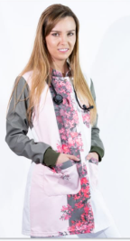 Modelo 2:
N° | CANTIDAD | UNIDAD | PRODUCTO | TIEMPO DE ENTREGA
1.3. | 4 | PARES | ZAPATOS PARA PERSONAL MEDICO FEMENINO | 45 días calendario
 | ESPECIFICACIONES TECNICAS: |  |  | OFERTA (Manifestar expresamente las condiciones de su oferta con referencia a cada requerimiento) |  | PARA SER LLENADO POR LA C.S.B.P.
 | CARACTERISTICAS SOLICITADAS |  |  |  |  | CUMPLE | NO CUMPLE
 | Color: Blanco
 | Material: Cuero o antimicrobiano
 | Modelo: Femenino
 | País de Origen: De preferencia Brasil
 | Tallas: En el parametro del 33 al 38
N° | CANTIDAD | UNIDAD | PRODUCTO | TIEMPO DE ENTREGA
1.4. | 4 | PIEZA | CHAMARRA PARA PERSONAL MEDICO FEMENINO | 45 días calendario
 | ESPECIFICACIONES TECNICAS: |  |  | OFERTA (Manifestar expresamente las condiciones de su oferta con referencia a cada requerimiento) |  | PARA SER LLENADO POR LA C.S.B.P.
 | CARACTERISTICAS SOLICITADAS |  |  |  |  | CUMPLE | NO CUMPLE
 | Color: Negro
 | Material: Nylon o similares
 | Modelo: Femenino
 | Tallas: En el parametro del S, M, L y XL
II. | RECEPCION |  |  | OFERTA (Manifestar expresamente las condiciones de su oferta con referencia a cada requerimiento) |  | PARA SER LLENADO POR LA C.S.B.P.
 |  |  |  |  |  | CUMPLE | NO CUMPLE
2.1 | Los materiales deberan ser entregados en Almacenes de la C.S.B.P. Agencia Regional Oruro, ubicado en calle Adolfo Mier #1027 esquina Camacho.
III. | PLAZO DE ENTREGA |  |  | OFERTA (Manifestar expresamente las condiciones de su oferta con referencia a cada requerimiento) |  | PARA SER LLENADO POR LA C.S.B.P.
 |  |  |  |  |  | CUMPLE | NO CUMPLE
3.1 | El tiempo de entrega no podra superar los 45 días calendario a partir de la adjudicacion formal.

 |  | SELLO DE LA EMPRESA OFERTANTE |  |  | NOMBRE Y FIRMA DE LA PERSONA ENCARGADA
 |  |  |  |  | DE LA ELABORACIÓN DE LA PROPUESTA

MEDICOS
FORMULARIO DE ESPECIFICACIONES TECNICAS
ROPA DE TRABAJO PERSONAL MEDICO MASCULINO

I. | DETALLE DEL(LOS) BIEN(ES)
N° | CANTIDAD | UNIDAD | PRODUCTO | TIEMPO DE ENTREGA
1.1. | 8 | CONJUNTO | PIJAMA MÉDICO MASCULINO | 45 días calendario
 | ESPECIFICACIONES TECNICAS: |  |  | OFERTA (Manifestar expresamente las condiciones de su oferta con referencia a cada requerimiento) |  | PARA SER LLENADO POR LA C.S.B.P.
 | CARACTERISTICAS SOLICITADAS |  |  |  |  | CUMPLE | NO CUMPLE
 | Material: Tela Antifluido
 | Tallas a definir: En el parámetro de S, M, L, XL y XXL
 | Bordado: Logo institucional en el bolsillo superior de cada chaqueta, nombre y apellido de cada persona según listado que la C.S.B.P. propoprcionará y cargo. Puede ofertar en sublimado.
 | 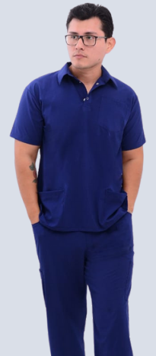 Modelo 1:
N° | CANTIDAD | UNIDAD | PRODUCTO | TIEMPO DE ENTREGA
1.2. | 8 | CONJUNTO | PIJAMA MÉDICO MASCULINO | 45 días calendario
 | ESPECIFICACIONES TECNICAS: |  |  | OFERTA (Manifestar expresamente las condiciones de su oferta con referencia a cada requerimiento) |  | PARA SER LLENADO POR LA C.S.B.P.
 | CARACTERISTICAS SOLICITADAS |  |  |  |  | CUMPLE | NO CUMPLE
 | Material: Tela Antifluido
 | Tallas a definir: En el parámetro de S, M, L, XL y XXL
 | Bordado: Logo institucional en el bolsillo superior de cada chaqueta, nombre y apellido de cada persona según listado que la C.S.B.P. propoprcionará y cargo. Puede ofertar en sublimado.
 | 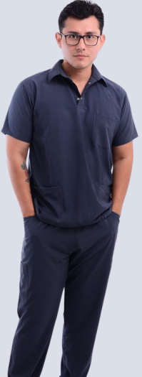 Modelo 2:
N° | CANTIDAD | UNIDAD | PRODUCTO | TIEMPO DE ENTREGA
1.3. | 5 | PIEZA | BATA O MANDIL | 45 días calendario
 | ESPECIFICACIONES TECNICAS: |  |  | OFERTA (Manifestar expresamente las condiciones de su oferta con referencia a cada requerimiento) |  | PARA SER LLENADO POR LA C.S.B.P.
 | CARACTERISTICAS SOLICITADAS |  |  |  |  | CUMPLE | NO CUMPLE
 | Material: Tela Antifluido
 | Tallas a definir: En el parámetro de S, M, L, XL y XXL
 | Bordado: Logo institucional en el bolsillo superior de cada bata o mandil , nombre y apellido de cada persona según listado que la C.S.B.P. propoprcionará y cargo. Puede ofertar en sublimado.
 | Modelo: | 
N° | CANTIDAD | UNIDAD | PRODUCTO | TIEMPO DE ENTREGA
1.4. | 8 | PIEZA | CHOMPA PARA PERSONAL MEDICO MASCULINO | 45 días calendario
 | ESPECIFICACIONES TECNICAS: |  |  | OFERTA (Manifestar expresamente las condiciones de su oferta con referencia a cada requerimiento) |  | PARA SER LLENADO POR LA C.S.B.P.
 | CARACTERISTICAS SOLICITADAS |  |  |  |  | CUMPLE | NO CUMPLE
 | Material: Micropolar o similar
 | Tallas a definir: En el parámetro de S, M, L, XL y XXL
 | Color: Plomo (marino oscuro)
 | Bordado: Logo institucional en el lado superior izquierdo de cada chompa.

N° | CANTIDAD | UNIDAD | PRODUCTO | TIEMPO DE ENTREGA
1.5. | 8 | PARES | ZAPATOS PARA PERSONAL MEDICO MASCULINO | 45 días calendario
 | ESPECIFICACIONES TECNICAS: |  |  | OFERTA (Manifestar expresamente las condiciones de su oferta con referencia a cada requerimiento) |  | PARA SER LLENADO POR LA C.S.B.P.
 | CARACTERISTICAS SOLICITADAS |  |  |  |  | CUMPLE | NO CUMPLE
 | Color: Blanco
 | Material: Cuero o antimicrobiano
 | Modelo: Masculino
 | País de Origen: De preferencia Brasil
 | Tallas: En el parametro del 37 al 42
II. | RECEPCION |  |  | OFERTA (Manifestar expresamente las condiciones de su oferta con referencia a cada requerimiento) |  | PARA SER LLENADO POR LA C.S.B.P.
 |  |  |  |  |  | CUMPLE | NO CUMPLE
2.1 | Los materiales deberan ser entregados en Almacenes de la C.S.B.P. Agencia Regional Oruro, ubicado en calle Adolfo Mier #1027 esquina Camacho.
III. | PLAZO DE ENTREGA |  |  | OFERTA (Manifestar expresamente las condiciones de su oferta con referencia a cada requerimiento) |  | PARA SER LLENADO POR LA C.S.B.P.
 |  |  |  |  |  | CUMPLE | NO CUMPLE
3.1 | El tiempo de entrega no podra superar los 45 días calendario a partir de la adjudicacion formal.

 |  | SELLO DE LA EMPRESA OFERTANTE |  |  | NOMBRE Y FIRMA DE LA PERSONA ENCARGADA
 |  |  |  |  | DE LA ELABORACIÓN DE LA PROPUESTA

